Registro
GYM APP
Registro
ID # | Título | Descripción | Precondiciones | Datos de Prueba | Pasos | Resultado Esperado | Resultado Obtenido | Pass/Fail | Prioridad | #Etiquetas | Evidencia | Diseñado por | Ejecutado por | Fecha de Ejecución | Comentarios
#TC001 | Registro de Usuario con datos válidos | Verificar que el usuario pueda registrarse correctamente con datos válidos | El usuario está en la pantalla de registro y no está registrado. | Nombre: Testeador Correo:Tester_Gympass@gmail.com Contraseña: Tester_1234 | 1- Estar situado en la pantalla de registro. 2- Completar todos los campos con datos válidos 3- Enviar el formulario al hacer clic en el boton de "Registrarse". | El sistema redirige al usuario a la pantalla de login con un mensaje de confirmación de registro. | El sistema redirige al usuario a la pantalla de login con un mensaje de confirmación de registro. | PASS | Alta | #Funcional, #Caja Negra, #Registro. | Captura A | Ana Laura Grosso | Francisco Ignacio Junco Lasagno | 2024-11-07
#TC002 | Registro de Usuario con campos vacíos | Verificar que el sistema no permita el registro cuando los campos requeridos están vacíos. | El usuario está en la pantalla de registro y no está registrado. | Nombre: (vacio), Correo: (vacio) y Contraseña: (vacio) | 1- Estar situado en la pantalla para el registro 2- No completar los campos obligatorios. 3- Enviar el formulario al hacer clic en el boton de "Registrarse". | El sistema muestra un mensaje de error indicando que los campos son obligatorios (y valida que no se deje una contraseña vacía). | El sistema muestra un mensaje de error indicando que los campos son obligatorios (y valida que no se deje una contraseña vacía). | FAIL | Alta | #Funcional, #Caja Negra, #Registro. | Captura B | Ana Laura Grosso | Francisco Ignacio Junco Lasagno | 2024-11-07

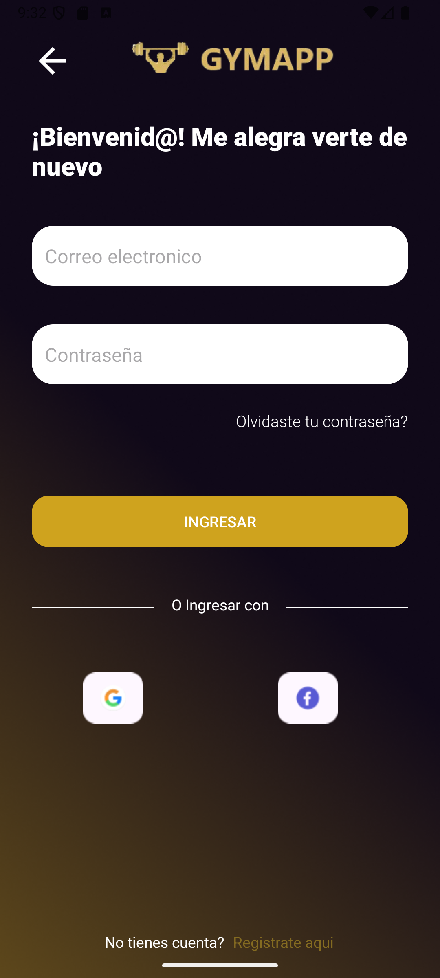
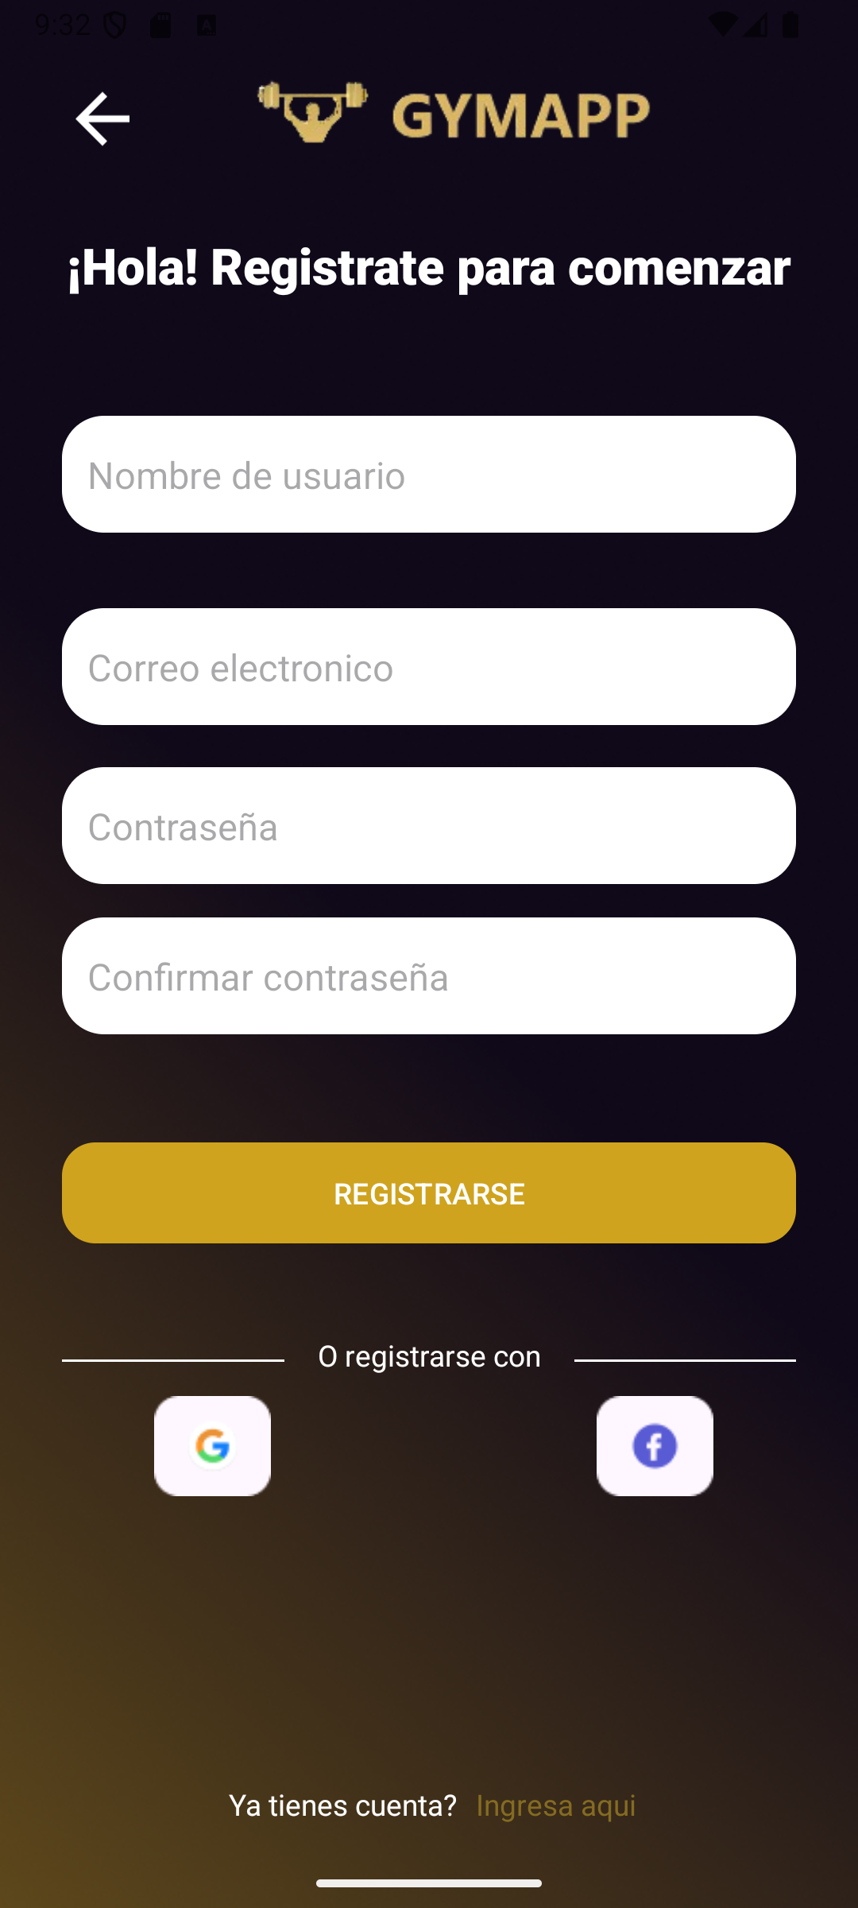
 |  |  |  |  |  |  |  |  |  | Captura A |  | Captura B
*TC: Test Case

Login
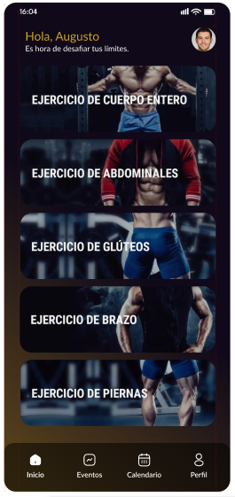
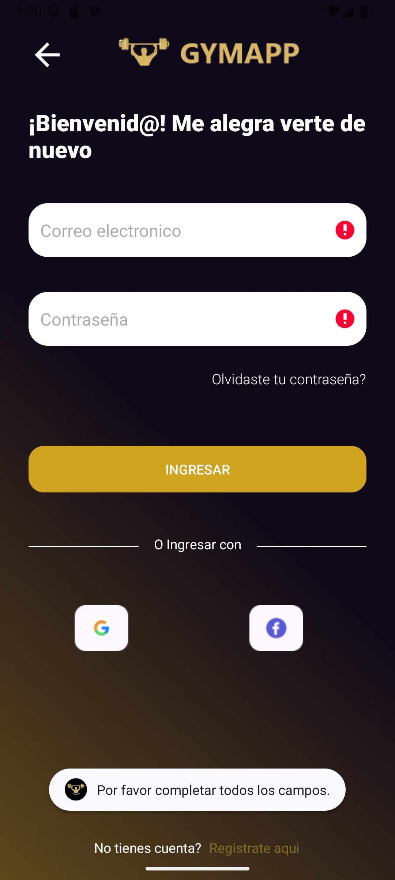
GYM APP
Login (inicio de sesión)
ID # | Título | Descripción | Precondiciones | Datos de Prueba | Pasos | Resultado Esperado | Resultado Obtenido | Pass/Fail | Prioridad | #Etiquetas | Evidencia | Diseñado por | Ejecutado por | Fecha de Ejecución | Comentarios
#TC003 | Inicio de sesión con credenciales válidas | Verificar que el usuario pueda iniciar sesión con credenciales válidas | El usuario está registrado y se encuentra en la pantalla de login | Correo: Tester_Gympass@gmail.com Contraseña: Tester_1234 | 1- Estar situado en la pantalla de login 2- Ingresar credenciales válidas 3- Hacer clic en el boton de "Ingresar" | El sistema redirige al usuario a la pantalla principal de Inicio (Home) | El sistema redirige al usuario a la pantalla principal de Inicio (Home) | PASS | Alta | #Funcional, #Caja Negra, #Exploratoria, #Login, | Captura A | Ana Laura Grosso | Francisco Ignacio Junco Lasagno | 2024-11-07
#TC004 | Inicio de sesión con credenciales incorrectas | Verificar que el sistema muestre un mensaje de error cuando se ingresan credenciales erróneas. | El usuario está registrado y se encuentra en la pantalla de login | Correo: Tester_Gympass@gmail.com Contraseña: Tester_1234 | 1- Estar situado en la pantalla de login 2- Ingresar credenciales incorrectas. 3- Hacer clic en el boton de "Ingresar" | El sistema muestra un mensaje de error indicando que las credenciales son incorrectas. | El sistema muestra un mensaje de error indicando que las credenciales son incorrectas. | PASS | Alta | #Funcional, #Caja Negra, #Exploratoria, #Login, | Captura B | Ana Laura Grosso | Francisco Ignacio Junco Lasagno | 2024-11-07

 |  |  |  |  |  |  |  |  |  | Captura A |  | Captura B

Recuperación de contraseña
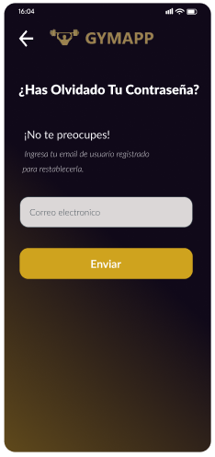
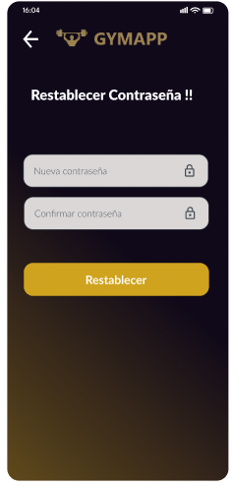
GYM APP
Recuperación de Contraseña
ID # | Título | Descripción | Precondiciones | Datos de Prueba | Pasos | Resultado Esperado | Resultado Obtenido | Pass/Fail | Prioridad | #Etiquetas | Evidencia | Diseñado por | Ejecutado por | Fecha de Ejecución | Comentarios
#TC005 | Acceso a opción "Olvidé mi contraseña" | Verificar que el usuario pueda acceder a la opción de "Olvidé mi contraseña" desde la pantalla de inicio de sesión. | El usuario está en la pantalla de inicio de sesión. | Correo: Tester_Gympass@gmail.com | 1- Estar situado en la pantalla de login. 2- Seleccionar "Olvidé mi contraseña". | El sistema redirige al usuario a la pantalla de recuperación de contraseña. | El sistema redirige al usuario a la pantalla de recuperación de contraseña. | PASS | Alta | #Funcional, #UI Testing #RecuperarContraseña | Captura A | Carlos Ferri Del Castillo | Francisco Ignacio Junco Lasagno | 2024-11-07
#TC006 | Restablecimiento de contraseña exitoso | Verificar que el usuario pueda restablecer su contraseña ingresando su correo electrónico registrado. | El usuario está en la pantalla de recuperación de contraseña. | Correo:Tester_Gympass@gmail.com | 1. Estar situado en la pantalla de recuperación de contraseña. 2- Ingresar correo registrado. 3- Clic en "Enviar". 4- Completar instrucciones de recuperación. | El sistema permite establecer una nueva contraseña | El sistema permite establecer una nueva contraseña y se lo hace saber al usuario. | PASS | Alta | #Funcional, #Caja Negra, #RecuperarContraseña, | Captura B | Maximiliano Fernandez | Francisco Ignacio Junco Lasagno | 2024-11-07

 |  |  |  |  |  | Captura A | Captura B

Perfil
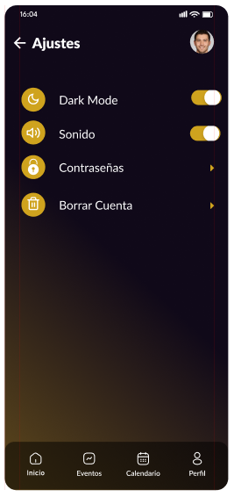
GYM APP
Perfil
ID # | Título | Descripción | Precondiciones | Datos de Prueba | Pasos | Resultado Esperado | Resultado Obtenido | Pass/Fail | Prioridad | #Etiquetas | Evidencia | Diseñado por | Ejecutado por | Fecha de Ejecución | Comentarios
#TC008 | Visualización de datos personales | Verificar que el usuario pueda ver su nombre, correo y foto de perfil en la pantalla de perfil.. | El usuario ha iniciado sesión y accede a la pantalla de perfil. | Correo: Tester_Gympass@gmail.com Contraseña: Tester_1234 | 1-Estar situado en la pantalla del Perfil. | La pantalla muestra el nombre, correo y foto de perfil del usuario. | La pantalla muestra el nombre, correo y foto de perfil del usuario. | PASS | Alta | #Funcional, #UI Testing #Perfil | Captura A | Carlos Ferri Del Castillo | Francisco Ignacio Junco Lasagno | 2024-11-07
#TC009 | Actualización de información personal | Verificar que el usuario pueda actualizar su nombre, apellido, email y DNI, para luego ver los cambios inmediatamente. | El usuario ha iniciado sesión y accede a la pantalla de perfil, para ir a la de editar perfil. | Correo: Tester_Gympass@gmail.com Contraseña: Tester_1234 | 1- Estar situado en la pantalla de editar perfil. 2- Cambiar el nombre, apellido, email y DNI. 3- Guardar los cambios al hacer clic en el boton de "Actualizar" | Los cambios se reflejan inmediatamente y se muestra una notificación de éxito. | Los cambios se reflejan inmediatamente y se muestra una notificación de éxito. | PASS | Alta | #Funcional, #Caja Negra, #Perfil | Captura B | Maximiliano Fernandez | Francisco Ignacio Junco Lasagno | 2024-11-07
#TC010 | Visualización de la sección de Ajustes en el Perfil de Usuario | Verificar que el usuario pueda acceder y visualizar correctamente la sección de ajustes en el perfil para configurar su cuenta. | El usuario ha iniciado sesión y accede a la pantalla de perfil | Correo: Tester_Gympass@gmail.com Contraseña: Tester_1234 | 1- Estar situado en la pantalla del Perfil. 2- Seleccionar la opción "Ajustes" en la pantalla de perfil. 3- Verificar que la sección de ajustes cargue correctamente y muestre todas las opciones de configuración disponibles. | La sección de ajustes se carga correctamente y muestra las opciones de configuración como dark mode, sonido, contraseñas y borrar cuenta | La sección de ajustes se carga correctamente y muestra las opciones de configuración como dark mode, sonido, contraseñas y borrar cuenta | PASS | Alta | #Funcional, #UI Testing #Perfil | Captura C | Carlos Ferri Del Castillo | Francisco Ignacio Junco Lasagno | 2024-11-07
#TC011 | Cierre de sesión desde el perfil | Verificar que el usuario pueda cerrar sesión desde el menú de perfil de usuario. | El usuario ha iniciado sesión y accede a la pantalla de perfil. | N/A | 1- Seleccionar la opción "Cerrar sesión" desde el perfil. | El usuario es redirigido a la pantalla de inicio de sesión y la sesión se cierra correctamente | El usuario es redirigido a la pantalla de inicio de sesión y la sesión se cierra correctamente | PASS | Alta | #Funcional, #Caja Negra, #Perfil | Captura D | Maximiliano Fernandez | Francisco Ignacio Junco Lasagno | 2024-11-07

*TC: Test Case

 |  |  |  |  |  |  | Captura C

Reserva de Clases
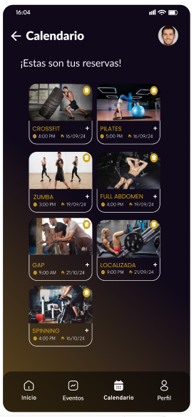
GYM APP
Reserva de Clases
ID # | Título | Descripción | Precondiciones | Datos de Prueba | Pasos | Resultado Esperado | Resultado Obtenido | Pass/Fail | Prioridad | #Etiquetas | Evidencia | Diseñado por | Ejecutado por | Fecha de Ejecución | Comentarios
#TC012 | Selección de clase para hacer una reserva | Verificar que el usuario pueda seleccionar una clase (según lo que se quiera ejercitar como cuerpo completo, abdominales, brazo, etc), para asi poder elegir fecha y hora realizando una reserva. | El usuario ha iniciado sesión y accede a la lista de clases. | Reserva: Zumba Fecha: 19/09/24 Hora: 16:00 hs. | 1- Estar situado en la pantalla con la lista de clases disponibles (según lo que se vaya a ejercitar). 2- Seleccionar una clase. 3- Elegir fecha y hora. 4- Hacer clic en el boton de Confirmar reserva. | Se confirma la reserva, mostrando la clase, fecha y hora seleccionadas, en el calendario | Se confirma la reserva, mostrando la clase, fecha y hora seleccionadas, en el calendario | PASS | Alta | #Funcional, #Caja Negra, #Reserva |  | Maximiliano Fernandez | Francisco Ignacio Junco Lasagno | 2024-11-07

Calendario
GYM APP
Calendario
ID # | Título | Descripción | Precondiciones | Datos de Prueba | Pasos | Resultado Esperado | Resultado Obtenido | Pass/Fail | Prioridad | #Etiquetas | Evidencia | Diseñado por | Ejecutado por | Fecha de Ejecución | Comentarios
#TC013 | Visualización del calendario de reservas | Verificar que el usuario pueda acceder a sus reservas | El usuario ha iniciado sesión y ha realizado reservas. | Unas cuatro reservas realizadas | 1- Estar situado en la pantalla de inicio 2- Seleccionar el boton de Calendario. 3- Ser redirigido a la lista de las cuatro reservas realizadas con imagen representativa y el nombre, dia y horario de la clase | El usuario es dirigido a la pantalla de reservas con una lista de todas sus reservas organizadas por fecha | El usuario es dirigido a la pantalla de reservas con una lista de todas sus reservas organizadas por fecha | PASS | Media | #Funcional, #UI Testing, #Calendario |  | Francisco Ignacio Junco Lasagno | Francisco Ignacio Junco Lasagno | 2024-11-07
#TC014 | Cancelación de una reserva | Verificar que el usuario pueda cancelar una reserva desde la pantalla del calendario de reservas. | El usuario tiene una reserva realizada. | Reserva: Zumba Fecha: 19/09/24 Hora: 16:00 hs. | 1 -Estar situado en la pantalla del calendario de reservas de clases. 2 -Seleccionar una reserva para cancelar. 3 -Confirmar cancelación. | La reserva se elimina de la lista y el usuario recibe una confirmación de la cancelación. | La reserva se elimina de la lista y el usuario recibe una confirmación de la cancelación. | PASS | Media | #Funcional, #UI Testing #Calendario |  | Francisco Ignacio Junco Lasagno |  | 2024-11-07
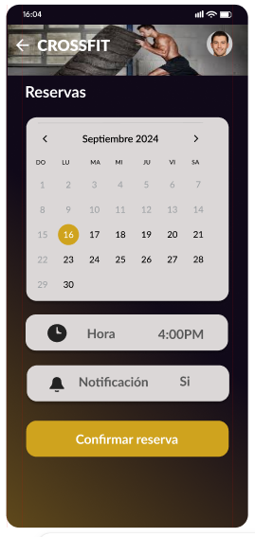
*TC: Test Case

Contacto
GYM APP
Contacto
ID # | Título | Descripción | Precondiciones | Datos de Prueba | Pasos | Resultado Esperado | Resultado Obtenido | Pass/Fail | Prioridad | #Etiquetas | Evidencia | Diseñado por | Ejecutado por | Fecha de Ejecución | Comentarios
#TC015 | Visualización de información de contacto | Verificar que la pantalla de contacto muestre toda la información del gimnasio, incluyendo correo, teléfono, ubicación y redes sociales. | El usuario ha accedido a la pantalla de contacto. | Esta el email, teléfono, ubicación, y redes sociales del gimansio | 1- Verificar que se muestren el correo, teléfono, ubicación y redes sociales en la pantalla de contacto. 2- Revisar que la información de contacto este correcta | La pantalla de contacto muestra toda la información necesaria para comunicarse con el gimnasio. | La pantalla de contacto muestra toda la información necesaria para comunicarse con el gimnasio. | PASS | Media | #Funcional, #UI Testing, #Contacto |  | Francisco Ignacio Junco Lasagno | Francisco Ignacio Junco Lasagno | 2024-11-07
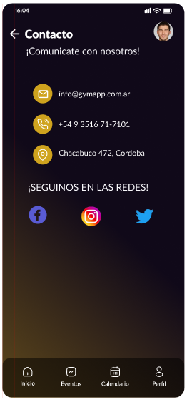

*TC: Test Case

Eventos
GYM APP
Eventos
ID # | Título | Descripción | Precondiciones | Datos de Prueba | Pasos | Resultado Esperado | Resultado Obtenido | Pass/Fail | Prioridad | #Etiquetas | Evidencia | Diseñado por | Ejecutado por | Fecha de Ejecución | Comentarios
#TC016 | Visualización de información de eventos | Verificar que cada evento se muestre con una imagen ilustrativa y detalles del evento. | El usuario ha accedido a la pantalla de eventos. | Imagenes e informaciones de los eventos | 1- Explorar la lista de eventos disponibles. 2- Confirmar que cada evento incluye una imagen ilustrativa e detalles de los eventos como tematica y fecha de realización. | Se muestra un listado de los eventos disponibles con información gráfica y textual | Se muestra un listado de los eventos disponibles con información gráfica y textual | PASS | Media | #Funcional, #UI Testing, #Eventos |  | Francisco Ignacio Junco Lasagno | Francisco Ignacio Junco Lasagno | 2024-11-07
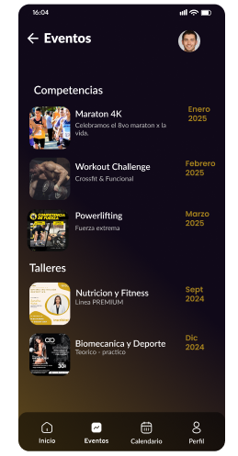

*TC: Test Case

